Sheet1
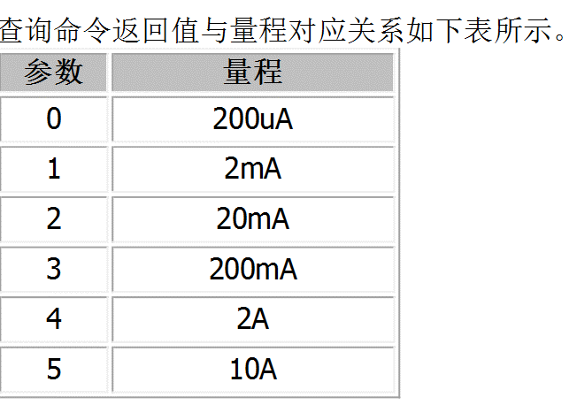
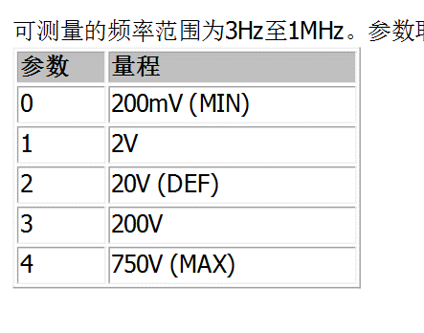
 |  | RIGOL DM3068（万用表）
序号 |  | 指令 | 功能描述 | 参数 | 验证结果
 |  | *IDN? |  |  | OK
 |  | CMDS RIGOL | 切换万用表使用的命令集； |  | OK
 |  | FUNC:VOLT:DC | 万用表直流电压（DCV）测量功能。 |  | OK
 |  | FUNC:CURR:DC | 万用表直流电流（DCI）测量功能。 |  | OK
 |  | FUNC:VOLT:AC | 万用表交流电压（ACV）测量功能。 |  | OK
 |  | FUNC:CURR:AC | 万用表交流电流（ACI）测量功能。 |  | OK
 |  | FUNC:DIOD | 开启万用表二极管（DIODE）测试功能。 |  | OK
 |  | FUNCtion:FREQ | 开启万用表频率（FREQ）测量功能 |  | OK
 |  | FUNC? | 查询万用表当前选择的测量功能 |  | OK
 |  | MEAS:VOLT:DC? | 查询直流电压测量值 |  | OK
 |  | MEAS:VOLT:DC 3 | 设置量程 |  | OK
 |  | MEAS:CURR:AC 2 | 设置交流电流的测量量程 |  | OK
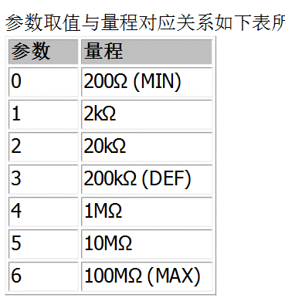
 |  | MEAS:CURR:DC 2 | 将直流电流测量量程设置为20mA |  | OK
 |  | MEAS:CURR:AC:RANG? | 查询交流电流测量的量程。 |  | OK
 |  | MEAS:CURR:DC:RANG? | 查询直流电流测量的量程 |  | OK
 |  | MEAS AUTO | 将当前测量功能的量程设置方式设置为自动或手动(并不会自动改变量程 |  | OK
 |  | MEAS:CURR:AC? | 查询交流电流测量值 |  | OK
 |  | MEAS:FREQ:RANG? | 查询频率测量时输入信号的电压量程。 |  | OK
 |  | MEAS:FREQ 3 | 设置频率测量时输入信号的电压量程 |  | OK
 |  | MEASure:FREQ? | 该命令查询频率测量值 |  | OK
 |  | MEAS:DIOD? | 查询二极管两端的电压 |  | OK
 |  | MEAS:FRES 5 | 置四线电阻测量量程为10MΩ |  | OK
 |  | MEAS:VOLT:AC 3 | 将ACV测量的量程设置为200V |  | OK
 |  | MEAS:VOLT:AC:RANG? | 询交流电压测量的量程 |  | OK
 |  | MEAS:VOLT:AC? | 该命令查询交流电压测量值 |  | OK
 |  | MEAS:VOLT:DC:RANG? | 查询直流电压测量的量程。 |  | OK
 |  | FUNC:FRES | 开启万用表四线电阻（4WR）测量功能 |  | OK
 |  | FUNC:RES | 该命令开启万用表二线电阻（2WR）测量功能 |  | OK
 |  | MEAS:FRES | 查询四线电阻接法的电阻 |  | OK
 |  | MEAS:RES? | 查询二线电阻接法的电阻 |  | OK
 |  | MEAS:FRES:RANG? | 询当前四线电阻测量功能的量程 |  | OK

 |  | PS：二线制电阻和四线制的电阻揭发不可以同时接
 |  | PS：获得直流电流的返回值，注意,设置为自动的,发送改变量程的命令，不生效

 |  | PCR1000MA交流源
 |  | OUTP OFF | OFF/1,ON/1,输出状态的开/关 |  | OK
 |  | OUTP:COUP AC | 设置电源输出为交流输出 | 当输出为打开（OUTP ON）时，此命令无效。 | OK
 |  | OUTP:PROT:CLE | 清楚警报 |  | OK
 |  | CURR:PROT:STAT 1 | 设置当电流超过阈值时，采取什么动作 P68 |  | OK
 |  | FREQ 400 | 设置频率输出值400Hz | 400 | OK
 |  | FREQ:LIM:LOW 55 | 设置频率的下限限制值，40.0 to 500.0 |  | OK
 |  | FREQ:LIM:UPP | 设置频率的上限限制值，40.0 to 500.0 |  | OK
 |  | VOLT 115 | 设置输出电压值 | 115 | OK
 |  | VOLT:LIM:LOW 90 | 设置电压输出下限限值 |  | OK
 |  | VOLT:LIM:UPP 110 | 设置电压输出上限限值 |  | OK
 |  | VOLT:RANG 155 | 310/AUTO+直流无法控制 | 155 | OK
 |  | VOLT:RANG:AUTO ON | 设置电压量程为自动 |  | OK
 |  | SYST:COMM:RLST REM | 将PCR-MA的操作设置为本地或远程操作。 |  | OK
 |  | SYST:COMM:RLST? | 查询仪器当前控制方式是远程还是本地 |  | OK
 |  | SYST:ERR? | 查询当前错误 |  | OK
 |  | SYST:ERR:COUN? | 查询当前错误数量 |  | OK
 |  | SYST:COMM:LANG:STAT?
 |  | SYST:KLOC 1 | 面板按键被锁住 | ON/1 | OK
 |  | MEAS:VOLT:AC? | 测量交流电压 |  | OK
 |  | MEASure:CURRent:AC? | 测量直流电流 |  | OK

 |  | PWR801L(28v直流源)
 |  | VOLT 28 | 设置电压值 | 28 | OK
 |  | OUTP 1 | 打开输出 | ON/1 | OK
 |  | CURR 1 | 设置输出电流 |  | OK
 |  | MEAS:VOLT? | 测量当前电压输出值 |  | OK
 |  | CURR:LIM:AUTO | 电流极限值为自动模式 |  | OK
 |  | CURR:PROT 8 | 设置过流保护，设置值太小会报错，最小不能小于8A | 8 | OK
 |  | VOLT:LIM:AUTO ON |  |  | OK
 |  | VOLT:PROT 40 | 不能高于最高电压输出40V | 40 | OK
 |  | SYST:ERR? | 查询当前报错内容 |  | OK
 |  | SYST:KLOC 1 | 按键面板锁定，但输出仍可活动 |  | OK
 |  | SYST:COMM:RLST REM | 设置为远程控制模式 |  | OK

 |  | This product does not have the INITiate or FETCh measurement function.

 |  | IT2805（电源）
序号 |  | 指令 | 功能描述 | 参数 | 验证结果
 | 1 | SYST:LOC | 设为本地操作模式 |  | OK
 | 2 | SYST:REM | 设为远程控制模式 |  | OK
 | 3 | SYST:COMM:SEL VCP | USB 通讯，选择TMC 方式或 VCP 方式
 | 4 | SENS:APER 10 | 令用于设定测量速度，以秒为单位。默认为 0.1S P38
 | 5 | OUTP 1 | 打开电源输出/关闭 |  | OK
 | 6 | FUNC:MODE VOLT | 设置当前电压源
 | 7 | FUNC:MODE CURR | 设置当前为电流源 |  | OK
 | 8 | VOLT 5 | 设置输出电压值。 | (-2.586~+52.398)mV | OK
 | 9 | CURR:RANG:AUTO 1 | 启用或禁用电流自动档位 |  | OK
 | 10 | MEAS:CURR? | 读取测量电流值。 |  | OK
 | 11 | FETC:VOLT? | 返回当前最新的测量数据 |  | OK
 | 12 | FETC:CURR? | 返回当前最新的测量数据 |  | OK
 | 13 | MEAS:CURR? | 执行一次测量并返回读取测量电流值 |  | OK
 | 14 | SYSTem:ERRor? | 读取电源的错误代码及错误讯息 |  | OK

 |  | 1.接线才能回读出当前电流、电压值
 |  | 2.超出量程 的的电压、电流设定会报错，所以量程最好设定为AUTO

 |  | SDG810波形发生器
 | 1 | C1:BSWV WVTP,SINE | 改变 C1 波形为正弦波： |  | OK
 | 2 | C1:BSWV FRQ,2000 | 改变 C1 频率为 2000Hz： |  | OK
 | 3 | C1:BSWV AMP,3 | 设置 C1 的幅度为 3Vpp： |  | OK
 | 4 | C1:BSWV? | 从设备读取 C1 的参数 |  | OK
 | 5 | C1:BSWV\sOFST,2 | 设置偏执 | 0 | OK
 | 6 | C1:BSWV\sPHSE,2\n | 设置相位差 | 0 | OK
 | 7 | C1:OUTP\sOFF\n | 打开OR关闭CH1通道的输出 |  | OK

